Hoja1
PILA: LAST IN, FIRST OUT
COLA: FIRST IN, FIRS OUT

DFS: (POR PROFUNDIDAD) PILA
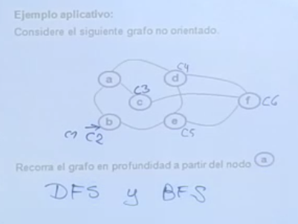

 |  |  |  |  |  | c |  | f
 |  |  |  | a |  | d |  | d |  | d
 |  | b |  | e |  | e |  | e |  | e |  | e

BFS: (POR ANCHURA) COLA

 |  | b

 |  |  | a | e

 |  |  |  | e | c | d

 |  |  |  |  | c | d | f

 |  |  |  |  |  | d | f

 |  |  |  |  |  |  | f

KRUKAL

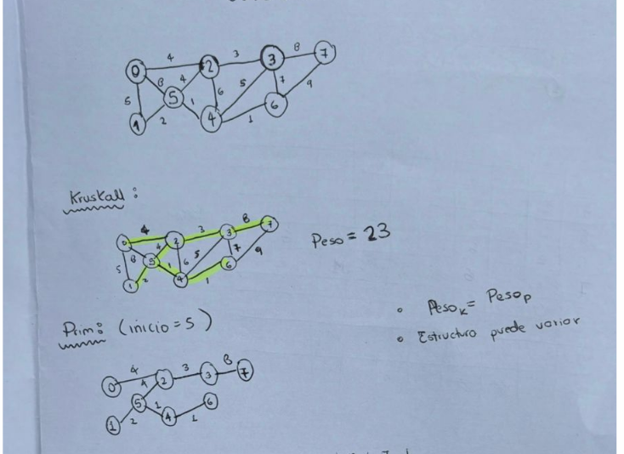

PRIM
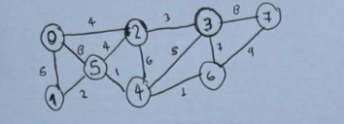

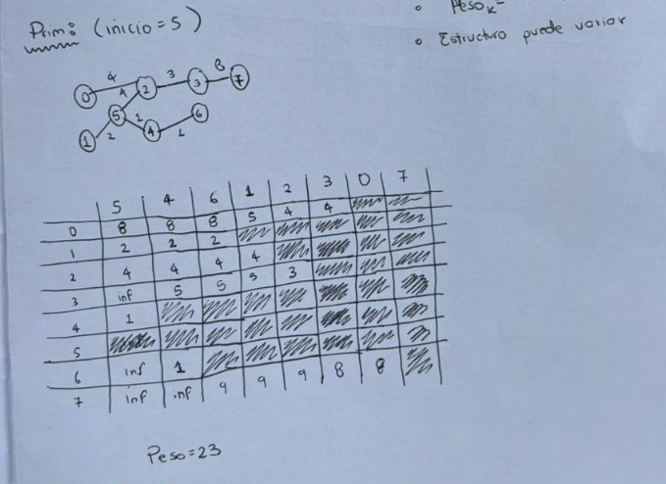
 |  |  | INICIO = 5

 |  |  |  | 5 | 4 | 6 | 1 | 2 | 3 | 0
 |  |  | 0 | 8 | 8 | 8 | 5 | 4 | 4
 |  |  | 1 | 2 | 2 | 2
 |  |  | 2 | 4 | 4 | 4 | 4
 |  |  | 3 | inf | 5 | 5 | 5 | 3
 |  |  | 4 | 1
 |  |  | 5
 |  |  | 6 | inf | 1
 |  |  | 7 | inf | inf | 9 | 9 | 9 | 8 | 8

DIJSTRA | INICIO = 5
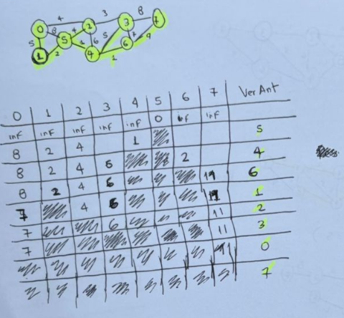
 |  |  | 0 | 1 | 2 | 3 | 4 | 5 | 6 | 7 | VERTICE ANTERIOR
 |  |  | inf | inf | inf | inf | inf | 0 | inf | inf
 |  |  | 8 | 2 | 4 | inf | 1 |  | inf | inf | 5
 |  |  | 8 | 2 | 4 | 6 |  |  | 2 | inf | 4
 |  |  | 8 | 2 | 4 | 6 |  |  |  | 11 | 6
 |  |  | 7 |  | 4 | 6 |  |  |  | 11 | 1
 |  |  | 7 |  |  | 6 |  |  |  | 11 | 2
 |  |  | 7 |  |  |  |  |  |  | 11 | 3
 |  |  |  |  |  |  |  |  |  | 11 | 0

